상품제안서
힙스터 핸디 휴대용 선풍기 | 상품코드: F30823

 |  |  |  |  |  |  | 02-412-0044 | www.easy1.co.kr
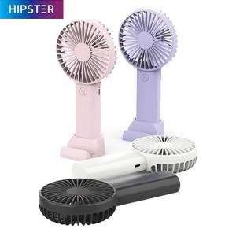

【상세/제작정보】 | <p><span style="font-size: 14pt;"><b>* 배송비- 한박스 50개 6000원(별도)</b></span></p>

【인쇄/포장옵션】 | 레이저, DTF1곳 / 포장지포장

【공급단가】 | 수량 | 100~ | 300~ | 500~ | 1,000~ | 3,000~
*VAT별도 | 단가 | 4,080원 | 4,010원 | 3,910원 | 3,840원 | 3,740원

【상품 URL】 | https://dev.easy1.co.kr:443/src/goods_detail.php?gdno=30823

